Pregled
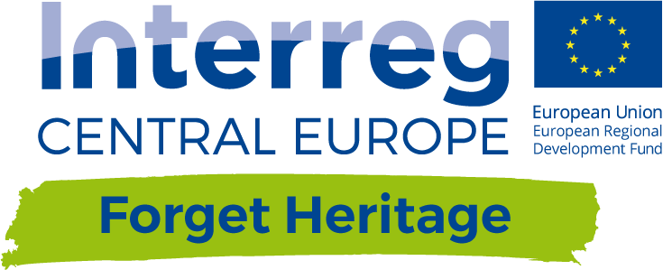

Osnovni financijski plan Pregled

Početni troškovi | 1,026,920.00 €
Troškovi opreme | 5,600.00 € | izračunaj ovdje
Troškovi infrastrukture | 1,017,500.00 € | izračunaj ovdje
Troškovi započinjanja aktivnosti | 3,820.00 € | izračunaj ovdje

Godišnji tekući troškovi | 250,504.50 €
Pravni troškovi | 2,250.00 € | izračunaj ovdje
Materijalni troškovi | 18,690.00 € | izračunaj ovdje
Održavanje | 934.50 € | 5% troškova opreme i infrastrukture
Marketing | 18,690.00 € | izračunaj ovdje
Troškovi infrastrukture lokaliteta | 18,690.00 € | izračunaj ovdje
Troškovi najma | 111,250.00 € | izračunaj ovdje
Troškovi osoblja | 80,000.00 € | izračunaj ovdje

Godišnji prihod | 171,125.00 €
Prihod od ulaznia | 8,025.00 € | izračunaj ovdje
Prihod od projekata | 20,000.00 € | izračunaj ovdje
Prihod od suradnje | 10,400.00 € | izračunaj ovdje
Prihod od fondova | 132,700.00 € | izračunaj ovdje

Bilanca | -79,379.50 €

Amortizacijski period | 32 | godine

